선정 이유
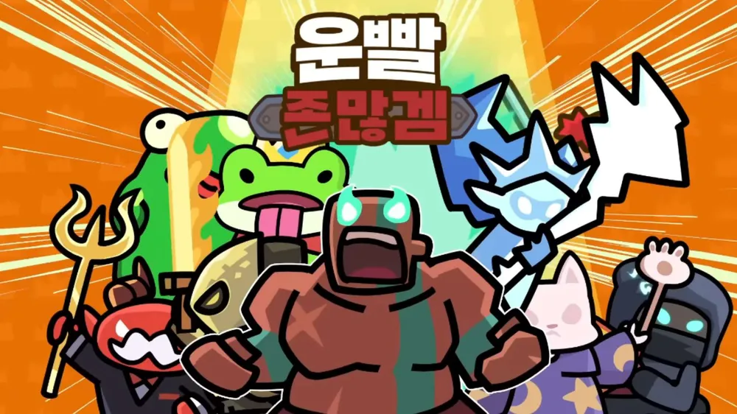 | 운빨존많겜

 | TC (Test Case)

 | 작성자 : 이경민

게임 선정 이유 : 기존의 랜덤 타워 디펜스 장르가 개인의 라인 방어에 치중했던 것과 달리 운빨존많겜은 유저 간 라인 간섭이 가능한 차별화된 구조를 통해 협동의 비중을 극대화한 타이틀입니다. 이러한 특징은 지정 과제 항목인 협동 모드를 분석함에 있어 유저 간 실시간 상호작용 및 데이터 동기화와 같은 복합적인 변수를 QA 관점에서 심도 있게 검증하기에 매우 훌륭한 표본이라 생각했습니다. 더불어 현재까지도 스토어 상위권을 유지하며 대중성이 입증된 게임인 만큼 실제 라이브 서비스 환경에서의 매칭 안정성과 품질 유지를 분석하기에 최적의 대상이라 판단하여 선정하였습니다.

우선 순위 설명
High = 제품의 핵심 기능이며, 오류가 발생하면 사용자에게 치명적인 영향을 미칠정도의 오류임.
Medium = 기능들에 결함이 있어도 제품의 핵심 기능이 마비되지는 않은정도의 오류임.
Low = 기능들에 문제가 발생하더라도 제품의 사용성에는 큰 영향을 주지 않는 오류임.

